Tabelle1
RENGTH
CASK ST
Philipps Whisky Calculator©

Zur Bestimmung der Verdünnungsmenge (z. B. stilles Wasser), die dem Whisky zugegeben werden muss, damit das Endgemisch den gewünschten Alkoholgehalt aufweist.

 |  |  |  | 116
Alkoholgehalt Whisky [Vol.%]: |  |  |  | 58.0

Basismenge Whisky im Glas [cl]: |  |  |  | 4
 |  |  |  | 80
gewünschter Alkoholgehalt [Vol.%]: |  |  |  | 40.0

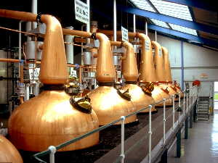
 | Notwendige Zugabe von | 1.80 | cl | Verdünnungsmittel
 |  | 18.00 | ml

www.whisky.de
 |  | Version: 1.3 |  | Entwicklung: Claus & Philipp (Nofzone'at'gmx.de)

